상품제안서
한일의료기 탄소 열선 전기방석 | 상품코드: F33062

 |  |  |  |  |  |  | 02-412-0044 | www.easy1.co.kr
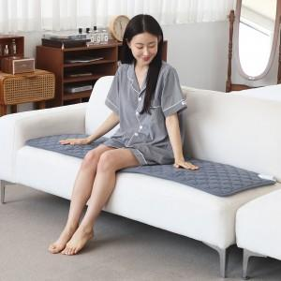

【상세/제작정보】 | 입수 1개 배송비 5,000원 VAT별도 입니다.

【인쇄/포장옵션】 | / 시판박스

【공급단가】 | 수량 | 1~ | 10~ | 30~ | 50~ | 100~
*VAT별도 | 전기방석 3단 HIM-300T 다크그레이 | 78,400원 | 75,600원 | 72,800원 | 70,000원 | 67,200원
 | 전기방석 3단 HIM-300T 라이트그레이 | 78,400원 | 75,600원 | 72,800원 | 70,000원 | 67,200원
 | 전기방석 5단 HIM-500T 다크그레이 | 89,180원 | 85,990원 | 82,810원 | 79,620원 | 76,440원
 | 전기방석 5단 HIM-500T 라이트그레이 | 89,180원 | 85,990원 | 82,810원 | 79,620원 | 76,440원

【상품 URL】 | https://dev.easy1.co.kr:443/src/goods_detail.php?gdno=33062

